Sheet1
Kelompok 1 : |  | Bayu Adhitya Wibisana (10191015)
 |  | Andi Mira Detavia (10221023)
 |  | Rahmatullah (10221027)
 |  | Ahmad Baihaqi (10221063)
 |  | Alya Vindi Ervia (10221083)

Beberapa sample dari dataset analisa tingkat pencemaran udara di bulan November 2021.

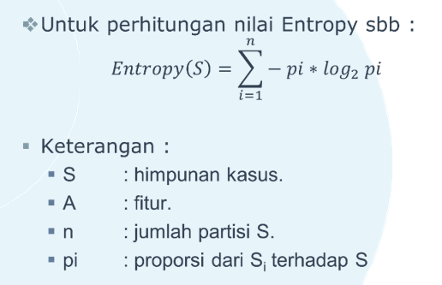
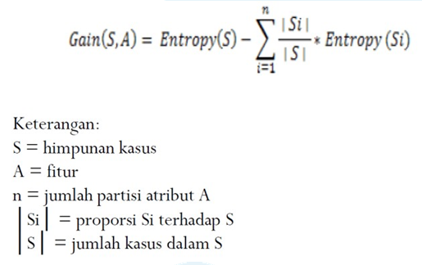
No. | pm10 | pm25 | so2 | co | o3 | no2 | categori |  | Rentang angka : |  |  | Rumus Entropy : |  |  |  | Rumus Gain :
1 | Tinggi | Tinggi | Sedang | Rendah | Rendah | Rendah | TIDAK SEHAT |  | Rendah : 1 - 36
2 | Sedang | Sedang | Rendah | Rendah | Rendah | Rendah | SEDANG |  | Sedang : 37 - 74
3 | Rendah | Sedang | Rendah | Rendah | Rendah | Rendah | BAIK |  | Tinggi : 75 - 110
4 | Sedang | Tinggi | Sedang | Rendah | Rendah | Rendah | TIDAK SEHAT
5 | Sedang | Rendah | Sedang | Rendah | Rendah | Rendah | BAIK
Tabel 1 Keputusan Kasus Soal 1

Langkah 1 Menghitung jumlah kasus dan nilai Entropy serta Gain untuk setiap atributnya.

HASIL PERHITUNGAN ENTROPY DAN GAIN
Node |  |  | Jumlah Kasus | BAIK | SEDANG | TIDAK SEHAT | Entropy | Gain |  | Contoh :
1 | Total |  | 5 | 2 | 1 | 2 | 1.5219280949
 | pm10 |  |  |  |  |  |  | 0.57095059445
 |  | Tinggi | 1 | 0 | 0 | 1 | 0
 |  | Sedang | 3 | 1 | 1 | 1 | 1.5849625007
 |  | Rendah | 1 | 1 | 0 | 0 | 0
 | pm25 |  |  |  |  |  |  | 1.5219280949
 |  | Tinggi | 2 | 0 | 0 | 2 | 0
 |  | Sedang | 2 | 1 | 1 | 0 | 0
 |  | Rendah | 1 | 1 | 0 | 0 | 0
 | so2 |  |  |  |  |  |  | 1.5219280949
 |  | Sedang | 3 | 1 | 0 | 2 | 0
 |  | Rendah | 2 | 1 | 1 | 0 | 0
 | co |  |  |  |  |  |  | 1.0575424759
 |  | Rendah | 5 | 2 | 1 | 2 | 0.46438561898
 | o3 |  |  |  |  |  |  | 1.0575424759
 |  | Rendah | 5 | 2 | 1 | 2 | 0.46438561898
 | no2 |  |  |  |  |  |  | 1.0575424759
 |  | Rendah | 5 | 2 | 1 | 2 | 0.46438561898
Tabel 2 Perhitungan Node 1

pm25 | Tinggi |  |  |  |  |  |  |  | HASIL PERHITUNGAN ENTROPY DAN GAIN pm25 -> Tinggi
No. | pm10 | pm25 | so2 | co | o3 | no2 | categori |  | Node |  |  | Jumlah Kasus | BAIK | SEDANG | TIDAK SEHAT | Entropy | Gain
1 | Tinggi | Tinggi | Sedang | Rendah | Rendah | Rendah | TIDAK SEHAT
2 | Sedang | Tinggi | Sedang | Rendah | Rendah | Rendah | TIDAK SEHAT |  | 1 | pm25 |  | 2 | 0 | 0 | 2 | 0
Tabel 3 Keputusan Kasus Soal 1 |  |  |  |  |  |  |  |  |  | pm10 |  |  |  |  |  |  | 0
 |  |  |  |  |  |  |  |  |  |  | Tinggi | 1 | 0 | 0 | 1 | 0
 |  |  |  |  |  |  |  |  |  |  | Sedang | 1 | 0 | 0 | 1 | 0
 |  |  |  |  |  |  |  |  |  | so2 |  |  |  |  |  |  | 0
 |  |  |  |  |  |  |  |  |  |  | Sedang | 2 | 0 | 0 | 2 | 0
 |  |  |  |  |  |  |  |  |  | co |  |  |  |  |  |  | 0
 |  |  |  |  |  |  |  |  |  |  | Rendah | 2 | 0 | 0 | 2 | 0
 |  |  |  |  |  |  |  |  |  | o3 |  |  |  |  |  |  | 0
 |  |  |  |  |  |  |  |  |  |  | Rendah | 2 | 0 | 0 | 2 | 0
 |  |  |  |  |  |  |  |  |  | no2 |  |  |  |  |  |  | 0
 |  |  |  |  |  |  |  |  |  |  | Rendah | 2 | 0 | 0 | 2 | 0
 |  |  |  |  |  |  |  |  | Tabel 4 Perhitungan Node 1.1

pm25 | Sedang |  |  |  |  |  |  |  | HASIL PERHITUNGAN ENTROPY DAN GAIN pm25 -> Sedang
No. | pm10 | pm25 | so2 | co | o3 | no2 | categori |  | Node |  |  | Jumlah Kasus | BAIK | SEDANG | TIDAK SEHAT | Entropy | Gain
1 | Sedang | Sedang | Rendah | Rendah | Rendah | Rendah | SEDANG
2 | Rendah | Sedang | Rendah | Rendah | Rendah | Rendah | BAIK |  | 1 | pm25 |  | 2 | 1 | 1 | 0 | 0
Tabel 5 Keputusan Kasus Soal 1 |  |  |  |  |  |  |  |  |  | pm10 |  |  |  |  |  |  | 0
 |  |  |  |  |  |  |  |  |  |  | Rendah | 1 | 1 | 0 | 0 | 0
 |  |  |  |  |  |  |  |  |  |  | Sedang | 1 | 0 | 1 | 0 | 0
 |  |  |  |  |  |  |  |  |  | so2 |  |  |  |  |  |  | 0
 |  |  |  |  |  |  |  |  |  |  | Sedang | 2 | 1 | 1 | 0 | 0
 |  |  |  |  |  |  |  |  |  | co |  |  |  |  |  |  | 0
 |  |  |  |  |  |  |  |  |  |  | Rendah | 2 | 1 | 1 | 0 | 0
 |  |  |  |  |  |  |  |  |  | o3 |  |  |  |  |  |  | 0
 |  |  |  |  |  |  |  |  |  |  | Rendah | 2 | 1 | 1 | 0 | 0
 |  |  |  |  |  |  |  |  |  | no2 |  |  |  |  |  |  | 0
 |  |  |  |  |  |  |  |  |  |  | Rendah | 2 | 1 | 1 | 0 | 0
 |  |  |  |  |  |  |  |  | Tabel 6 Perhitungan Node 1.2

pm25 | Rendah |  |  |  |  |  |  |  | HASIL PERHITUNGAN ENTROPY DAN GAIN pm25 -> Rendah
No. | pm10 | pm25 | so2 | co | o3 | no2 | categori |  | Node |  |  | Jumlah Kasus | BAIK | SEDANG | TIDAK SEHAT | Entropy | Gain
1 | Sedang | Rendah | Sedang | Rendah | Rendah | Rendah | BAIK
Tabel 7 Keputusan Kasus Soal 1 |  |  |  |  |  |  |  |  | 1 | pm25 |  | 1 | 1 | 0 | 0 | 0
 |  |  |  |  |  |  |  |  |  | pm10 |  |  |  |  |  |  | 0
 |  |  |  |  |  |  |  |  |  |  | Sedang | 1 | 1 | 0 | 0 | 0
 |  |  |  |  |  |  |  |  |  | so2 |  |  |  |  |  |  | 0
 |  |  |  |  |  |  |  |  |  |  | Sedang | 1 | 1 | 0 | 0 | 0
 |  |  |  |  |  |  |  |  |  | co |  |  |  |  |  |  | 0
 |  |  |  |  |  |  |  |  |  |  | Rendah | 1 | 1 | 0 | 0 | 0
 |  |  |  |  |  |  |  |  |  | o3 |  |  |  |  |  |  | 0
 |  |  |  |  |  |  |  |  |  |  | Rendah | 1 | 1 | 0 | 0 | 0
 |  |  |  |  |  |  |  |  |  | no2 |  |  |  |  |  |  | 0
 |  |  |  |  |  |  |  |  |  |  | Rendah | 1 | 1 | 0 | 0 | 0
 |  |  |  |  |  |  |  |  | Tabel 8 Perhitungan Node 1.3

Langkah 2 Membuat Pohon Keputusan.
MEMBUAT POHON KEPUTUSAN
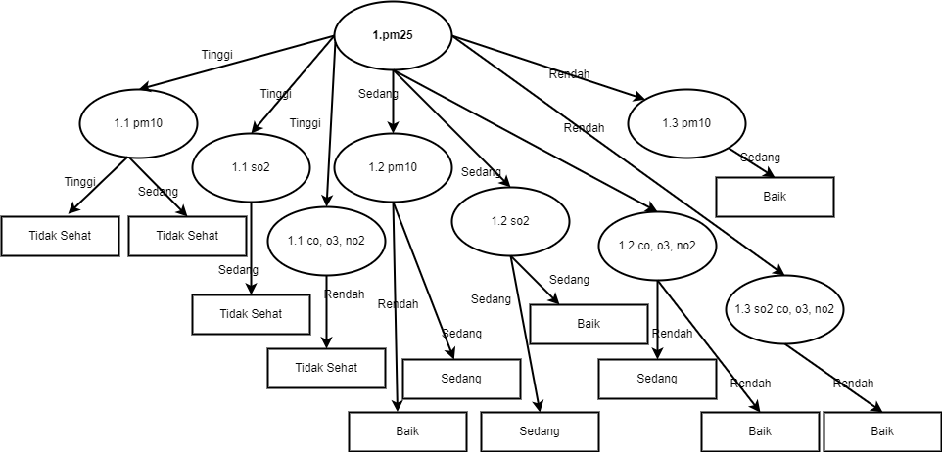

Kesimpulan :
Jika pm25 Tinggi,
a) pm10 Tinggi dan Sedang, maka keputusannya adalah Tidak Sehat.
b) so2 Sedang, maka keputusannya adalah Tidak Sehat.
c) co, o3, dan no2 Rendah, maka keputusannya adalah Tidak Sehat.

Jika pm25 Sedang,
a) pm10 Rendah, maka keputusannya adalah Baik. Sedangkan jika pm10 Sedang, maka keputusannya adalah Sedang.
b) so2 Sedang, maka keputusannya adalah Baik dan Sedang.
c) co, o3, dan no2 Rendah, maka keputusannya adalah Baik dan Sedang.

Jika pm25 Rendah,
a) pm10 Sedang, maka keputusannya adalah Baik.
b) so2, co, o3, no2 Rendah, maka keputusannya adalah Baik.

